Sheet1
上 海 汭 珩 发 货 清 单
（ruihengPackaging Delivery List）
 |  |  |  | Shipping Date 发货日期: | 2025-06-30
 |  |  |  | 快递单号: | SF3197188924609
合同号 | Item Code | Style | colour | Size | Order Qty | Back-up Qty | Total Qty | Carton #/Total | Net Weight (kg) | Gross Weight (kg) | REMARK
 | 产品型号 | 款号/订单号 | 颜色 | 尺码 | 订单数 | 备品数 | 总实发数 | 总箱数/箱号 | 净重（公斤) | 毛重（公斤) | 备注
PO00016 ET090016 | TYPE 5 |  |  |  | 9937 | 199 | 10136 | 1/1 |  |  | 20*30*40
 |  |  |  |  | 9937 | 199 | 10136
合计 |  |  |  |  | 19874 | 397 | 20271

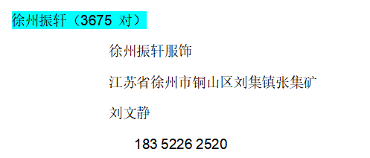

上 海 汭 珩 发 货 清 单
（ruihengPackaging Delivery List）
 |  |  |  | Shipping Date 发货日期: | 2025-06-30
 |  |  |  | 快递单号: | SF3197188464283
合同号 | Item Code | Style | colour | Size | Order Qty | Back-up Qty | Total Qty | Carton #/Total | Net Weight (kg) | Gross Weight (kg) | REMARK
 | 产品型号 | 款号/订单号 | 颜色 | 尺码 | 订单数 | 备品数 | 总实发数 | 总箱数/箱号 | 净重（公斤) | 毛重（公斤) | 备注
PO00016 ET090016 | TYPE 5 |  |  |  | 3675 | 74 | 3749 | 1/1 |  |  | 20*30*40
 |  |  |  |  | 3675 | 74 | 3749
合计 |  |  |  |  | 7350 | 147 | 7497

